에러, 경고
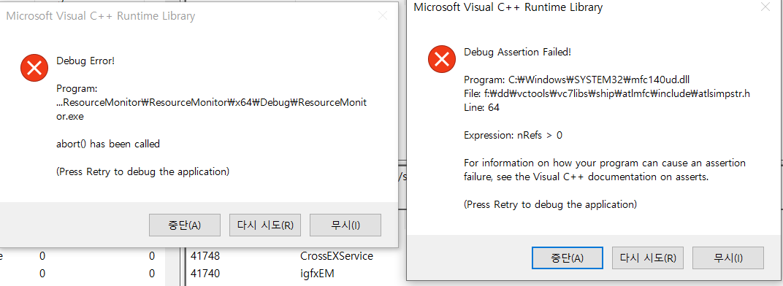
디버그 x64 F5로 돌리는 중 간헐적으로 발생함
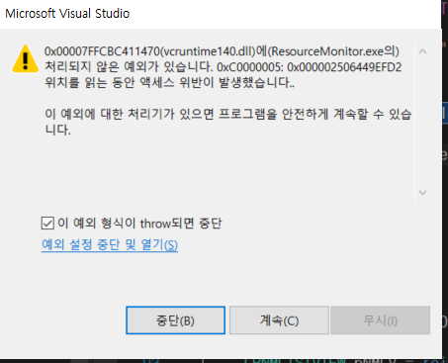

금~ 월 동안 디버그 x64 ctrl+f5 , f5 두 개 돌려놓았더니 발생. 메모리는 대략 30MB -> 53~54 MB 로 증가해있었음.

